상품제안서
대나무 칫솔 1P 제로웨이스트 친환경 선물[인쇄무료] | 상품코드: F25930

 |  |  |  |  |  |  | 02-412-0044 | www.easy1.co.kr
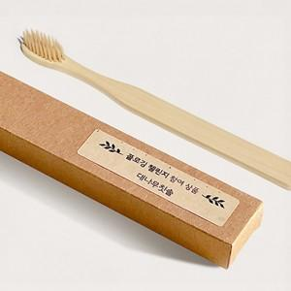

【상세/제작정보】 | 500개미만 레이저인쇄 개당300원 별도

【인쇄/포장옵션】 | / 포장불가능

【공급단가】 | 수량 | 500~ | 1,000~ | 3,000~ | 5,000~ | 10,000~
*VAT별도 | 단가 | 750원 | 740원 | 720원 | 710원 | 690원

【상품 URL】 | https://dev.easy1.co.kr:443/src/goods_detail.php?gdno=25930

